1. 구성도
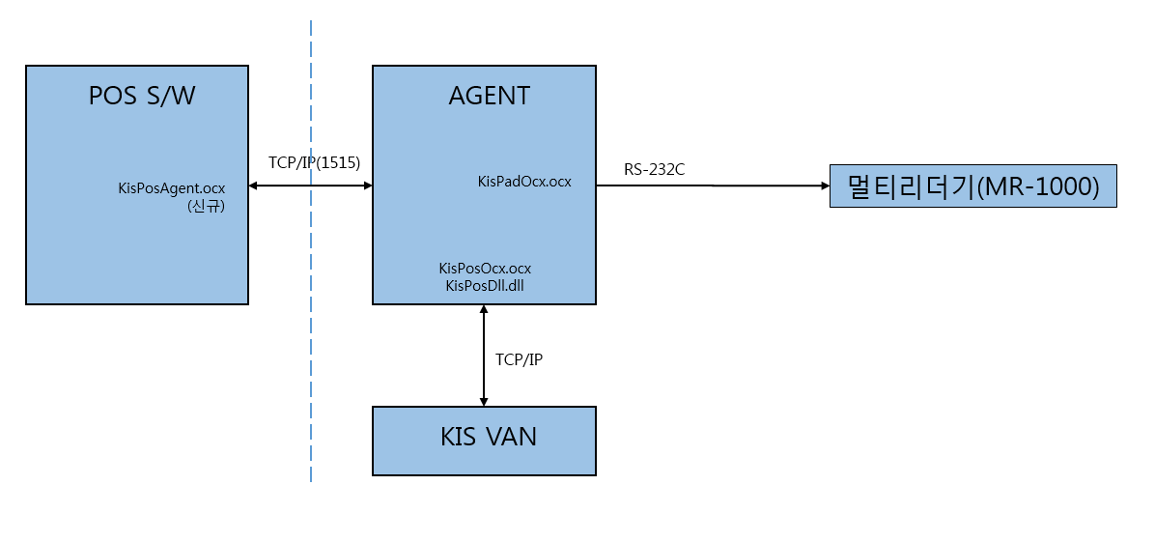

4.1. BCQR조회
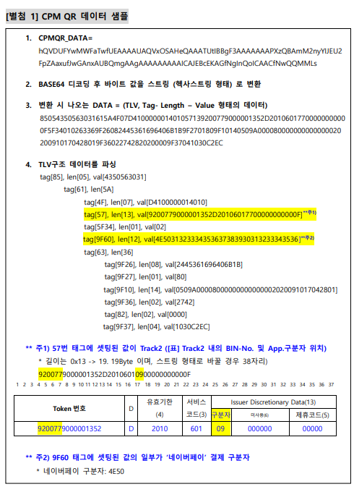
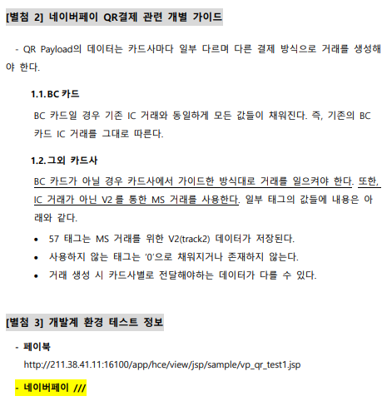
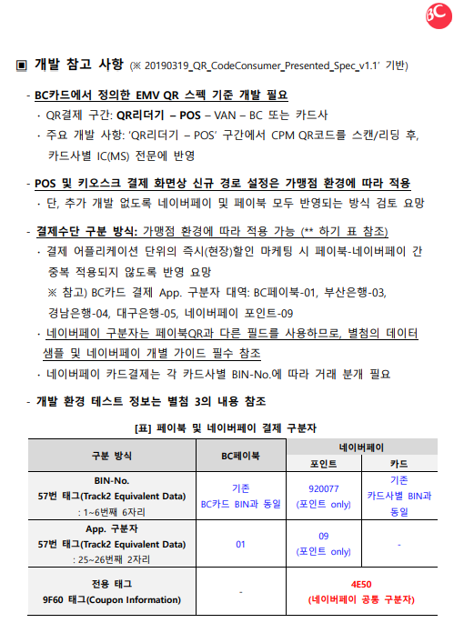
1. 메서드 LIST
기능 | 메서드명 | 설명 | 리턴값
KIS-AGENT연동 결제요청 (EVENT 응답) | KIS_Approval_Unit | KIS-AGENT연동 각 단계 별 요청 함수 (Event응답) | [0] 결제 응답전문 수신 [-23] KIS-AGENT 접속 실패
KIS-AGENT연동 결제요청 (EVENT 응답) | OnApprovalEnd | 응답 완료 시 OnApprovalEnd 함수발생 Pos에서 OnApprovalEnd함수 등록하여 응답완료 시점 확인.

1. 요청 구분(KIS_Approval_Unit)
요청 기능 구분 | 요청 구분 | 전문구분값 | 설명
BCQR 바코드번호 입력 | 서명패드 | UQ | BCQR Or 네이버페이 바코드번호 요청

1. 리더기 기능 요청 |  |  | ● : 필수 ◎ : 선택 ○: 없음
프로퍼티명 | 설명 | Max Size | 세부설명
inTranCode | 전문구분코드 | 2 | "UQ" : BCQR 리딩
inAgentIP | KIS-AGENT IP | 16 | KIS-AGENT가 설치된 PC의 IP (로컬 : "127.0.0.1")
inAgentPort | KIS-AGENT PORT | 4 | KIS-AGENT가 설치된 PC의 PORT (디폴트 : 1515)
inTranAmt | 결제금액 | 8 | 결제금액
inTranGubun | 암호화Type | 1 | "UQ" : 거래구분(0 : 구매, 1 : 취소)
inEmvQRData | EMV QR데이터 | V | BCQR 코드(입력 시 인코딩된 QR데이터 디코딩후 응답)
ex>hQVDUFYwMWFaTwfUEAAAAUAQVxOSAHeQAAATUtIBBgF3AAAAAAAPXzQBAmM2nyYIJEU2 FpZAaxufJwGAnxAUBQmgAAgAAAAAAAAAICAJEBcEKAGfNgInQoICAACfNwQQMMLs ex>4E50 포함데이터(네이버페이) hQVDUFYwMWFvTwfUEAAAAUAQVxOUCRGAAAcGR9IRIQGEMlkpAAAPXzQBAp9gEk5QMTIzNDU2Nzg5MDEyMzQ1NmM2nyYIAAAAAAAAAACfJwEAnxAUAAAAAAAAAAAAAAAAAAAAAAAAAACfNgIAAIICAACfNwQAAAAA
2. 리더기 기능 응답 |  |  | ● : 필수 ◎ : 선택 ○: 없음
프로퍼티명 | 설명 | Max Size | 세부설명
outRtn | 리턴값 | 1 | 리턴값 "0" 이 아닌 경우 Agent 통신 실패
outAgentCode | 단말기번호 | 10 | Agent응답코드 "0000" : 서명패드와 정상 통신 (리더기 거절값과 다름)
outCardType | 카드타입 | 7 | 카드구분자(4) + CVM(1) + VANID(2)
outCardNo | 카드빈번호 | 40 | 카드빈번호 Or 현금영수증번호
outCouponInformation | CouponInformation(9F60 Tag) | 36 | 쿠폰정보 앞자리 4E50으로 시작되는 경우 네이버페이
outAgentData | 응답코드 | V | 응답데이터 "UQ" : 응답Type(2) + 카드빈(40) + 카드구분자(4) + CVM(1) + VANID(2) + EMVSize(4) + PosEntry(4) + AIDData(32) + 9F60Tag(36)

ex> http://211.38.41.11:16100/app/hce/view/jsp/sample/vp_qr_test1.jsp

